openData
PRECIO | UNIDAD
9.39 | Euros/kg
3.54 | Euros/kg | 12.93
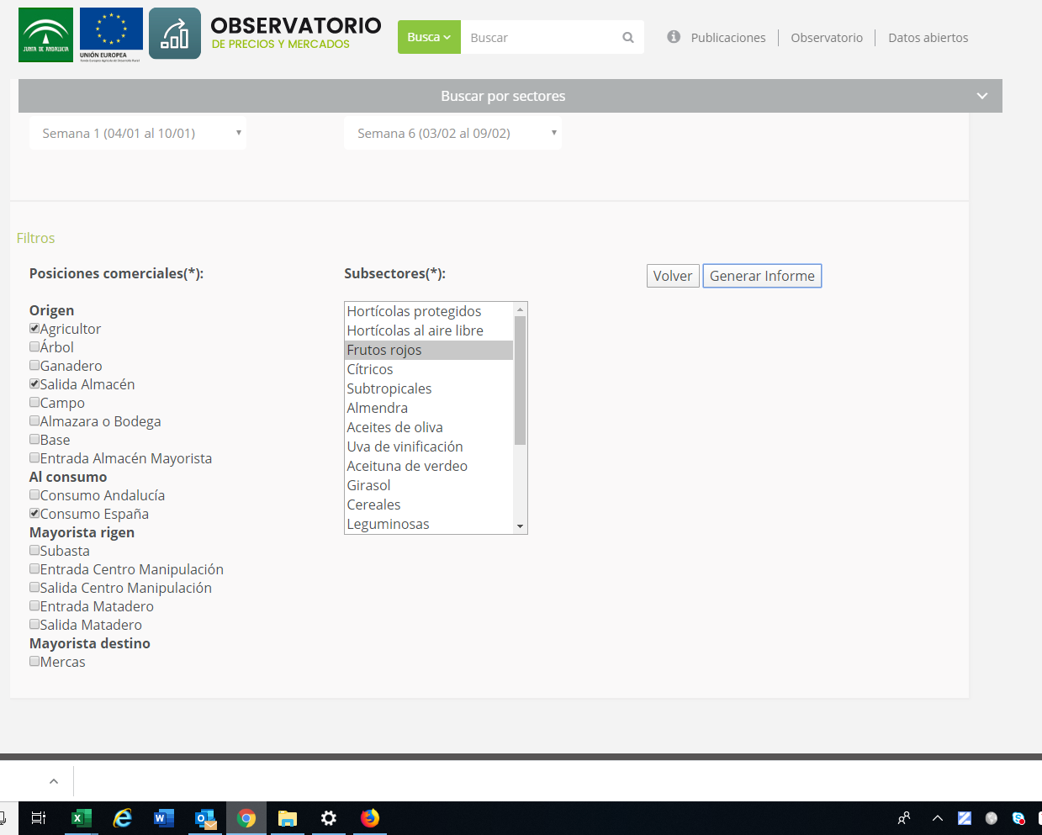
2.39 | Euros/kg
0.99 | Euros/kg
2.9 | Euros/kg
3.34 | Euros/kg
2.03 | Euros/kg
2.48 | Euros/kg
2.53 | Euros/kg
3.2 | Euros/kg
8.77 | Euros/kg
4.52 | Euros/kg
2.57 | Euros/kg
1.28 | Euros/kg
0.72 | Euros/kg
2.9 | Euros/kg
3.34 | Euros/kg
2.03 | Euros/kg
2.48 | Euros/kg
2.53 | Euros/kg
3.2 | Euros/kg
6.58 | Euros/kg
5.11 | Euros/kg
2.15 | Euros/kg
1.37 | Euros/kg
0.47 | Euros/kg
2.9 | Euros/kg
3.34 | Euros/kg
2.03 | Euros/kg
2.48 | Euros/kg
2.53 | Euros/kg
3.2 | Euros/kg
5.41 | Euros/kg
4.29 | Euros/kg
1.92 | Euros/kg
1.19 | Euros/kg
0.34 | Euros/kg
2.9 | Euros/kg
3.34 | Euros/kg
2.03 | Euros/kg
2.48 | Euros/kg
2.53 | Euros/kg
3.2 | Euros/kg
4.35 | Euros/kg
4.83 | Euros/kg
1.94 | Euros/kg
1.29 | Euros/kg
0.4 | Euros/kg
2.68 | Euros/kg
2.95 | Euros/kg
2.17 | Euros/kg
2.48 | Euros/kg
2.29 | Euros/kg
2.94 | Euros/kg
5.16 | Euros/kg
5.06 | Euros/kg
2 | Euros/kg
1.43 | Euros/kg
0.27 | Euros/kg
2.68 | Euros/kg
2.95 | Euros/kg
2.17 | Euros/kg
2.48 | Euros/kg
...

FRAMBUESA
...
 | Total | Total | 2016 | 2017 | 2018 | 2019
1 | 0 | 0.00038991852243 | 0.00048551824504 | 2.2287818798E-05 | 0.0026579031126 | 8.1849260899E-08
1.5 | 0 | 0.0014382246259 | 0.0017348667825 | 0.00015687098218 | 0.0059016314818 | 2.1538463864E-06
2 | 0 | 0.0046005250616 | 0.0053862391041 | 0.00088758856168 | 0.012108495274 | 3.8612200545E-05
2.5 | 0 | 0.012761916737 | 0.014529947508 | 0.0040371493104 | 0.02295585189 | 0.00047156790995
3 | 0 | 0.030700979976 | 0.034056607331 | 0.014761549943 | 0.040214419084 | 0.0039235012731
3.5 | 4 | 0.064049596137 | 0.069358172029 | 0.043389349826 | 0.065096154383 | 0.022238895561
4 | 9 | 0.1158799712 | 0.12273058802 | 0.10252466486 | 0.097367498926 | 0.085874158857
4.5 | 11 | 0.18181436238 | 0.18869783238 | 0.19474557924 | 0.13457297206 | 0.22590281377
5 | 19 | 0.24738640046 | 0.25208089236 | 0.2973725597 | 0.17186475427 | 0.40484674142
5.5 | 22 | 0.29191155173 | 0.29259834389 | 0.36502970554 | 0.20281540868 | 0.49427599502
6 | 29 | 0.29871330516 | 0.29509559025 | 0.36020485217 | 0.22115676087 | 0.41111020128
6.5 | 31 | 0.26508532041 | 0.25859045814 | 0.28573598832 | 0.22283563466 | 0.23294685493
7 | 23 | 0.2040067868 | 0.1968888813 | 0.18221090326 | 0.20746947674 | 0.089921866419
7.5 | 12 | 0.1361543052 | 0.13025332159 | 0.093406653478 | 0.17848796136 | 0.023647413044
8 | 11 | 0.078803583446 | 0.074871294606 | 0.038492427287 | 0.14188902184 | 0.0042365450137
8.5 | 1 | 0.039553815255 | 0.037393903081 | 0.012751662718 | 0.10422545707 | 0.0005170706376
9 | 0 | 0.017217045234 | 0.016227259206 | 0.0033958802707 | 0.070743080954 | 4.2993004029E-05
9.5 | 0 | 0.0064991518758 | 0.0061185493699 | 0.00072699589101 | 0.044368963122 | 2.4353173882E-06
10 | 0 | 0.0021275637252 | 0.0020045213386 | 0.00012511390414 | 0.025713413704 | 9.3977353625E-08
10.5 | 0 | 0.00060399910323 | 0.00057060006764 | 1.7309049906E-05 | 0.01376972741 | 2.4705902107E-09
11 | 0 | 0.0001487023515 | 0.00014112757325 | 1.9250185443E-06 | 0.0068135915646 | 4.4247433444E-11
11.5 | 0 | 3.1748791914E-05 | 3.0328494217E-05 | 1.7210387101E-07 | 0.0031153869635 | 5.3986517882E-13
12 | 0 | 5.8784712465E-06 | 5.6630284467E-06 | 1.2369165303E-08 | 0.0013162338271 | 4.4873754919E-15
12.5 | 0 | 9.4390745848E-07 | 9.1876735927E-07 | 7.1463483483E-10 | 0.00051385341323 | 2.5410275299E-17
13 | 0 | 1.3143839975E-07 | 1.2951536453E-07 | 3.3191127395E-11 | 0.00018536621893 | 9.8024851329E-20
13.5 | 0 | 1.5872412215E-08 | 1.5863387996E-08 | 1.2392355402E-12 | 6.1788419308E-05 | 2.5761602671E-22
14 | 0 | 1.6622312024E-09 | 1.6882218654E-09 | 3.7194587763E-14 | 1.9031311898E-05 | 4.6123199546E-25
14.5 | 0 | 1.5096203883E-10 | 1.5610686961E-10 | 8.9742811862E-16 | 5.4164597046E-06 | 5.6256905403E-28
15 | 1 | 1.1889727482E-11 | 1.2542191543E-11 | 1.7406587191E-17 | 1.4244508029E-06 | 4.6745748082E-31
15.5 | 0 | 8.1208946042E-13 | 8.7555566618E-13 | 2.7140735989E-19 | 3.4615016275E-07 | 2.6461731184E-34
AÑO | AÑO | AÑO |  | AÑO | Precio
2017 | 2018 | 2019 | 2016-19 | 2020 | Spot
7.37 | 14.76 | 7.59 | 14.76 | 7.10
...
3.63 | 3.32 | 4.22 | 3.15 | 6.42
...
5.72 | 6.30 | 5.51 | 5.83 | 6.72 | 7.10
1.07 | 1.78 | 0.81 | 1.32 | 0.28
42 | 42 | 41 | 42 | 5
...
 | 2016 | 2017 | 2018 | 2019
 | 3.54 | 6.14 | 14.76 | 7.59
 | 4.52 | 6.59 | 7.13 | 7.17
 | 5.11 | 7.17 | 7.52 | 6.2
 | 4.29 | 7.37 | 7.8 | 5.69
 | 4.83 | 7.37 | 7.9 | 5.65
 | 5.06 | 6.92 | 7.89 | 5.6
 | 5.48 | 6.43 | 7.73 | 5.82
 | 6.48 | 6.24 | 7.4 | 5.59
 | 6.87 | 6.16 | 6.33 | 5.77
 | 8.1 | 5.7 | 6.07 | 5.93
 | 7.56 | 4.5 | 6.04 | 6.18
 | 7.02 | 5.18 | 6.71 | 6.2
 | 5.77 | 5.51 | 6.59 | 5.7
 | 5.22 | 5.35 | 6.15 | 5.6
 | 4.77 | 4.27 | 6 | 4.42
 | 4.6 | 5.09 | 5.93 | 4.3
 | 5.31 | 4.93 | 5.77 | 4.56
 | 5.38 | 5.33 | 5.99 | 4.22
 | 7.56 | 5.04 | 5.92 | 4.5
 | 7.53 | 4.34 | 5.33 | 5
 | 6.23 | 3.79 | 4.64 | 5.28
 | 4.96 | 3.63 | 3.32 | 4.23
 | 3.91 | 3.79 | 3.88 | 5.16
 | 3.57 | 3.87 | 3.43 | 0
 | 3.45 | 4.53 | 3.51 | 0
 | 3.15 | 0 | 0 | 6.78
 | 0 | 0 | 0 | 6.21
 | 0 | 0 | 0 | 6.1
 | 0 | 0 | 0 | 6.58
 | 0 | 0 | 0 | 5.86
 | 0 | 0 | 0 | 5.57
 | 0 | 0 | 0 | 5.62
 | 0 | 0 | 0 | 6.35
 | 0 | 0 | 0 | 6.11
 | 0 | 0 | 0 | 4.69
 | 6.94 | 6.36 | 5 | 5.07
 | 5.95 | 6.81 | 4.96 | 5.45
 | 7.56 | 7.21 | 6.22 | 4.9
 | 7.5 | 6.55 | 6.43 | 4.94
 | 7.44 | 6.37 | 6.56 | 4.82
 | 7 | 6.5 | 5.97 | 4.39
 | 6.27 | 6.36 | 5.84 | 4.67
 | 6.84 | 6.23 | 4.98
 | 6.92 | 5.22 | 5.6
 | 6.96 | 5.02 | 6.2
 | 6.72 | 5.08 | 6.1
 | 6.27 | 5.55 | 5.94
 | 5.43 | 5.14 | 6.29
 | 4.05 | 5.95 | 6.76
 | 4.71 | 6.83 | 6.97
...
...
Frecuencia | Probabilidad | Probabilidad | Probabilidad | Probabilidad | Probabilidad
Total | Total | 2016 | 2017 | 2018 | 2019
0 | 0.00038991852243 | 0.00048551824504 | 2.2287818798E-05 | 0.0026579031126 | 8.1849260899E-08
0 | 0.0014382246259 | 0.0017348667825 | 0.00015687098218 | 0.0059016314818 | 2.1538463864E-06
0 | 0.0046005250616 | 0.0053862391041 | 0.00088758856168 | 0.012108495274 | 3.8612200545E-05
0 | 0.012761916737 | 0.014529947508 | 0.0040371493104 | 0.02295585189 | 0.00047156790995
0 | 0.030700979976 | 0.034056607331 | 0.014761549943 | 0.040214419084 | 0.0039235012731
4 | 0.064049596137 | 0.069358172029 | 0.043389349826 | 0.065096154383 | 0.022238895561
9 | 0.1158799712 | 0.12273058802 | 0.10252466486 | 0.097367498926 | 0.085874158857
11 | 0.18181436238 | 0.18869783238 | 0.19474557924 | 0.13457297206 | 0.22590281377
19 | 0.24738640046 | 0.25208089236 | 0.2973725597 | 0.17186475427 | 0.40484674142
22 | 0.29191155173 | 0.29259834389 | 0.36502970554 | 0.20281540868 | 0.49427599502
29 | 0.29871330516 | 0.29509559025 | 0.36020485217 | 0.22115676087 | 0.41111020128
31 | 0.26508532041 | 0.25859045814 | 0.28573598832 | 0.22283563466 | 0.23294685493
23 | 0.2040067868 | 0.1968888813 | 0.18221090326 | 0.20746947674 | 0.089921866419
12 | 0.1361543052 | 0.13025332159 | 0.093406653478 | 0.17848796136 | 0.023647413044
11 | 0.078803583446 | 0.074871294606 | 0.038492427287 | 0.14188902184 | 0.0042365450137
1 | 0.039553815255 | 0.037393903081 | 0.012751662718 | 0.10422545707 | 0.0005170706376
0 | 0.017217045234 | 0.016227259206 | 0.0033958802707 | 0.070743080954 | 4.2993004029E-05
0 | 0.0064991518758 | 0.0061185493699 | 0.00072699589101 | 0.044368963122 | 2.4353173882E-06
0 | 0.0021275637252 | 0.0020045213386 | 0.00012511390414 | 0.025713413704 | 9.3977353625E-08
0 | 0.00060399910323 | 0.00057060006764 | 1.7309049906E-05 | 0.01376972741 | 2.4705902107E-09
0 | 0.0001487023515 | 0.00014112757325 | 1.9250185443E-06 | 0.0068135915646 | 4.4247433444E-11
...

